信用交易
融资融券市场交易数据统计(2025-01-10)

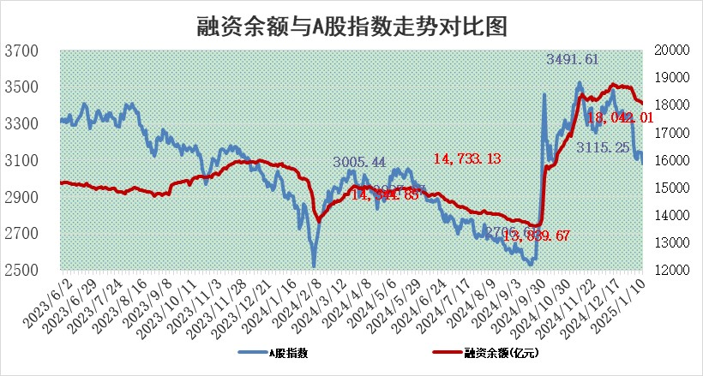
标的证券 | 融资融券余额（亿元） | 融资余额（亿元） | 融券余额（亿元） | 融资买入额（亿元） | 融资融券规模变化（亿元） | 融资余额增幅(‰) | 融券余额增幅(%)
统计数据 | 18,180.08 | 18,042.01 | 101.31 | 963.89 | -90.77 | -4.84 | -2.08

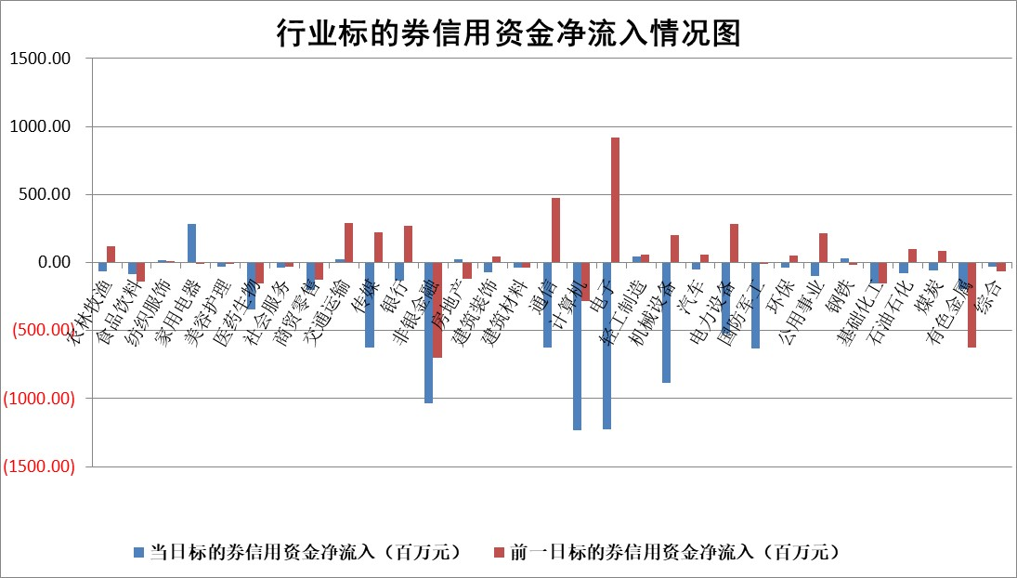

标的基金代码 | 标的基金简称 | 融资余额/市值(%) | 融资余额增幅(%) | 融资买入额/成交金额(%) | （融资余额净增额-融券余额净增额）/市值(‱) | 融券余额降幅(%) | ABS[（融资余额净增额-融券余额净增额）/市值净增额-1](%)
159902 | 华夏中小板ETF | 0.00 | 0.00 | 0.00 | 0.00 | 0.00 | 100.00
159915 | 易方达创业板ETF | 3.76 | -1.67 | 1498317.08 | -6.17 | 15.31 | 96.00
159919 | 嘉实沪深300ETF | 0.66 | -1.85 | 3.20 | -1.29 | -6.36 | 98.75
159920 | 华夏恒生ETF | 32.49 | 0.36 | 30.00 | 11.59 | 0.00 | 111.49
159922 | 嘉实中证500ETF | 0.85 | -0.66 | 3.64 | -0.35 | 1.26 | 99.79
159925 | 南方沪深300ETF | 0.59 | -11.99 | 0.79 | -7.99 | 0.00 | 93.17
159928 | 消费ETF | 3.04 | -2.67 | 1.55 | -8.30 | 4.18 | 96.60
159934 | 易方达黄金ETF | 60.22 | 0.21 | 45.33 | 12.79 | 0.00 | 81.11
159939 | 全指信息技术ETF | 1.21 | 2.66 | 85.70 | -0.69 | -403.89 | 99.49
159940 | 全指金融地产ETF | 0.40 | 2.16 | 0.01 | 0.85 | 0.00 | 100.67
159995 | 半导体芯片ETF | 2.72 | -0.94 | 389.49 | -2.37 | 2.30 | 98.55
159997 | 天弘中证电子ETF | 2.00 | -1.73 | 7.03 | -3.53 | 1.39 | 98.16
159998 | 天弘中证计算机主题ETF | 0.86 | -8.40 | 0.05 | -7.27 | 2.47 | 147.57
510050 | 华夏上证50ETF | 2.59 | -0.03 | 158.50 | -0.03 | 2.51 | 99.97
510180 | 华安上证180ETF | 0.53 | -0.23 | 1.46 | -0.31 | -24.26 | 99.69
510880 | 华泰柏瑞红利ETF | 0.83 | 20.14 | 12.73 | 14.07 | 33.47 | 112.13
510900 | 易方达恒生H股ETF | 36.31 | 0.09 | 9.97 | 3.20 | 0.00 | 102.29
511010 | 5年期国债ETF | 3.62 | -1.42 | 0.21 | -5.22 | 0.00 | 17.21
511380 | 可转债及可交换债券ETF | 1.58 | 3.30 | 27.44 | 5.04 | 0.00 | 115.11
512000 | 全指证券ETF | 7.56 | -2.44 | 22.99 | -18.65 | 1.70 | 91.98
512010 | 沪深300医药卫生ETF | 8.42 | 0.15 | 117.49 | 1.57 | 2.30 | 101.25
512070 | 沪深300非银ETF | 2.97 | -2.62 | 206.97 | -7.96 | 1.86 | 96.08
512400 | 南方中证申万有色金属ETF | 4.16 | -0.49 | 0.57 | -1.61 | 3.06 | 98.04
512580 | 广发中证环保产业ETF | 0.96 | 0.38 | 0.04 | 0.36 | 0.00 | 100.18
512660 | 国泰中证军工ETF | 3.24 | -0.82 | 13.34 | -2.80 | -1.11 | 95.17
512800 | 华宝中证银行ETF | 6.70 | -3.74 | 2.92 | -27.12 | -4.94 | 82.49
512980 | 广发中证传媒ETF | 1.96 | 2.99 | 569.79 | 6.94 | 8.14 | 101.40
515030 | 华夏中证新能源汽车ETF | 2.31 | -1.83 | 3.72 | 0.35 | 24.34 | 100.39
515050 | 华夏中证5G通信主题ETF | 1.17 | -0.91 | 13.00 | -1.78 | -16.74 | 99.41
515070 | 华夏中证人工智能ETF | 3.60 | -0.96 | 1.31 | -3.49 | 0.00 | 98.27
标的股票比较指标 |  | 融资余额/流通A股市值(%) | 融资余额增幅(%) | 融资买入额/成交金额(%) | （融资余额净增额-融券余额净增额）/流通A股市值(‱) | 融券余额降幅(%) | ABS[（融资余额净增额-融券余额净增额）/流通A股市值净增额-1](%)
前十名标的个股 |  | 鹏都农牧 | 雄韬股份 | 东诚药业 | 凡拓数创 | 济民医疗 | 瑞联新材
 |  | 东旭光电 | 万控智造 | 杭州柯林 | 紫建电子 | 常青科技 | 祥鑫科技
 |  | 威创股份 | 弘讯科技 | 星球石墨 | 万控智造 | 成都先导 | 心脉医疗
 |  | 海印股份 | 禾望电气 | 有研粉材 | 华海诚科 | 花园生物 | 金龙汽车
 |  | 广汇汽车 | 长电科技 | 海锅股份 | 禾望电气 | 华谊集团 | 丰茂股份
 |  | 首航高科 | 震裕科技 | 金石资源 | 震裕科技 | 华设集团 | 侨源股份
 |  | 超华科技 | 英洛华 | 苑东生物 | 宏景科技 | 思维列控 | 北方导航
 |  | 联络互动 | 凡拓数创 | 华安鑫创 | 雄韬股份 | 未名医药 | 吉比特
 |  | 爱康科技 | 西部材料 | 热威股份 | 东港股份 | 星湖科技 | 山东矿机
 |  | 长江健康 | 紫建电子 | 金杨股份 | 汉宇集团 | 优刻得 | 东诚药业
后十名标的个股 |  | 普利制药 | 山水比德 | 爱柯迪 | 山水比德 | 浦东建设 | 安恒信息
 |  | 世纪华通 | 兴欣新材 | 藏格矿业 | 兴欣新材 | 绿盟科技 | 软通动力
 |  | 观典防务 | 华峰测控 | 纳睿雷达 | 莱美药业 | 德美化工 | 唯科科技
 |  | 卓朗科技 | 莱美药业 | 深康佳A | 利欧股份 | 华联控股 | 统联精密
 |  | 凯撒文化 | 利欧股份 | 梦网科技 | 青木股份 | 张家港行 | 凡拓数创
 |  | 惠程科技 | 来伊份 | 中核科技 | 依米康 | 内蒙一机 | 博众精工
 |  | 盛屯矿业 | 青木股份 | 普利制药 | 斯菱股份 | 信捷电气 | 凯尔达
 |  | 江苏舜天 | 依米康 | 世纪华通 | 创识科技 | 五洲交通 | 晶方科技
 |  | 广电网络 | 凯淳股份 | 观典防务 | 华塑科技 | 天润工业 | 信音电子
 |  | 东旭蓝天 | 生益科技 | 卓朗科技 | 新瀚新材 | 汉缆股份 | 司南导航
说明：1.以上普通交易数据和信用交易数据皆以交易日收盘后数据为基准；2.上述标的证券总数据只计算标的证券市场总数据，不包括从标的证券中调出去标的证券数据，所以与交易所公布的总值略有不同； 3.上述行业采用申万一级行业分类；4.以上标的基金和标的个股中比较的6个指标值中：前5个（从左至右）为正向指标，值越大排名越靠前；第6个为逆向指标，值越小，排名越靠前；5.第6个指标中ABS[]表示求绝对值，其主要用于考量信用资金相对净流入对股价相对净变化的贡献程度；6.数据来源：wind，交易所。

 |  |  |  | 证券代码 | 新增融资余额 | 融资买入额 | 融资买入增幅前10
 |  | 1 | 西部建设 | 002302 | 80643953 | 177472374 | 41%
 |  | 2 | 天键股份 | 301383 | 27855096 | 56831811 | 39%
 |  | 3 | 井松智能 | 688251 | 7040854 | 13763946 | 27%
 |  | 4 | 国电电力 | 600795 | 116116226 | 151740647 | 23%
 |  | 5 | 华立科技 | 301011 | 9342856 | 31199107 | 23%
 |  | 6 | 捷邦科技 | 301326 | 9066090 | 22350547 | 22%
 |  | 7 | 海利尔 | 603639 | 19864834 | 35520613 | 20%
 |  | 8 | 华研精机 | 301138 | 7597460 | 13339451 | 16%
 |  | 9 | 鹏辉能源 | 300438 | 83773067 | 304558811 | 16%
 |  | 10 | 建科股份 | 301115 | 7106455 | 29879412 | 15%

